해찾기2
보외법
w | 1.00 | x | y | wx+b | Q
b | 1.00 | 1 | 3.0 | 2.00 | 1.00
 |  | 2 | 5.0 | 3.00 | 4.00
 |  | 3 | 7.0 | 4.00 | 9.00
 |  | 4 | 9.0 | 5.00 | 16.00
 |  |  |  | QT | 30.00

도수분포표와히스토그램
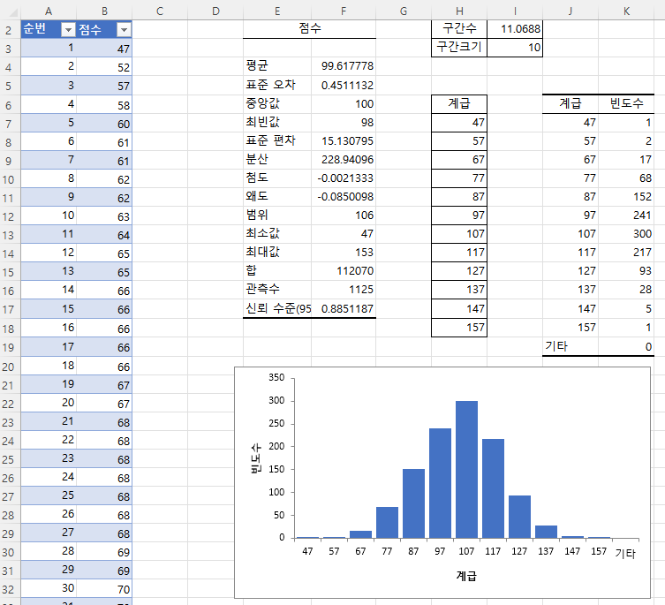
완성이미지
[이론]
===========================================================================================
* 도수분포표: 자료의 분포를 구간으로 나누고 각 구간에 속하는 값이 몇 개인지 빈도를 나타낸 표
* 히스토그램 : 도수분포를 막대그래프로 시각화한 차트
*******************************************************************************************
[실습 내용 및 지시 사항]
=======================================================================================
* 계급 작성
** 계급을 위한 구간수와 구간 크기 구하여 계급 표 작성
*** 기술통계법에서 구한 최대값과 최소값과 정해진 구간 수로 구간 크기를 구함:
구간크기 = (최대값-최소값) / 구간수
*** 계급(구간) 경계값을 최소값부터 구간크기를 순서대로 더하여 구함
* 히스토그램 작성
** [데이터분석]도구
*** [데이터]메뉴탭 --> [분석]그룹 --> [데이터 분석]메뉴 --> [통계분석도구] --> [히스토그램]
*** 히스토그램 대화상자: 입력범위 --> 계급구간 --> 이름표사용 --> 출력옵션 --> 차트출력옵션
순번 | 점수
1 | 47
2 | 52
3 | 57
4 | 58
5 | 60
6 | 61
7 | 61
8 | 62
9 | 62
10 | 63
11 | 64
12 | 65
13 | 65
14 | 66
15 | 66
16 | 66
17 | 66
18 | 66
19 | 67
20 | 67
21 | 68
22 | 68
23 | 68
24 | 68
25 | 68
26 | 68
27 | 68
28 | 69
29 | 69
30 | 70
31 | 70
32 | 70
33 | 70
34 | 70
35 | 70
36 | 70
37 | 71
38 | 71
39 | 71
40 | 72
41 | 72
42 | 72
43 | 72
44 | 72
45 | 72
46 | 72
47 | 72
48 | 73
49 | 73
50 | 73
51 | 73
52 | 74
53 | 74
54 | 74
55 | 74
56 | 74
57 | 74
58 | 74
59 | 74
60 | 75
61 | 75
62 | 75
63 | 75
64 | 75
65 | 75
66 | 75
67 | 75
68 | 76
69 | 76
70 | 76
71 | 76
72 | 76
73 | 76
74 | 77
75 | 77
76 | 77
77 | 77
78 | 77
79 | 77
80 | 77
81 | 77
82 | 77
83 | 77
84 | 77
85 | 77
86 | 77
87 | 77
88 | 77
89 | 78
90 | 78
91 | 78
92 | 78
93 | 78
94 | 78
95 | 78
96 | 78
97 | 78
98 | 78
99 | 79
100 | 79
101 | 79
102 | 79
103 | 79
104 | 79
105 | 79
106 | 79
107 | 79
108 | 79
109 | 80
110 | 80
111 | 80
112 | 80
113 | 80
114 | 80
115 | 80
116 | 80
117 | 80
118 | 80
119 | 80
120 | 80
121 | 80
122 | 80
123 | 80
124 | 80
125 | 80
126 | 80
127 | 81
128 | 81
129 | 81
130 | 81
131 | 81
132 | 81
133 | 81
134 | 81
135 | 81
136 | 81
137 | 81
138 | 81
139 | 81
140 | 82
141 | 82
142 | 82
143 | 82
144 | 82
145 | 82
146 | 82
147 | 82
148 | 82
149 | 82
150 | 82
151 | 82
152 | 83
153 | 83
154 | 83
155 | 83
156 | 83
157 | 83
158 | 83
159 | 83
160 | 83
161 | 83
162 | 83
163 | 83
164 | 84
165 | 84
166 | 84
167 | 84
168 | 84
169 | 84
170 | 84
171 | 84
172 | 84
173 | 84
174 | 84
175 | 84
176 | 84
177 | 84
178 | 84
179 | 85
180 | 85
181 | 85
182 | 85
183 | 85
184 | 85
185 | 85
186 | 85
187 | 85
188 | 85
189 | 85
190 | 85
191 | 85
192 | 85
193 | 85
194 | 85
195 | 85
196 | 85
197 | 85
198 | 85
199 | 85
200 | 85
201 | 86
202 | 86
203 | 86
204 | 86
205 | 86
206 | 86
207 | 86
208 | 86
209 | 86
210 | 86
211 | 86
212 | 86
213 | 86
214 | 86
215 | 86
216 | 86
217 | 87
218 | 87
219 | 87
220 | 87
221 | 87
222 | 87
223 | 87
224 | 87
225 | 87
226 | 87
227 | 87
228 | 87
229 | 87
230 | 87
231 | 87
232 | 87
233 | 87
234 | 87
235 | 87
236 | 87
237 | 87
238 | 87
239 | 87
240 | 87
241 | 88
242 | 88
243 | 88
244 | 88
245 | 88
246 | 88
247 | 88
248 | 88
249 | 88
250 | 88
251 | 88
252 | 88
253 | 88
254 | 88
255 | 88
256 | 88
257 | 88
258 | 88
259 | 88
260 | 88
261 | 88
262 | 89
263 | 89
264 | 89
265 | 89
266 | 89
267 | 89
268 | 89
269 | 89
270 | 89
271 | 89
272 | 89
273 | 89
274 | 89
275 | 89
276 | 89
277 | 89
278 | 89
279 | 89
280 | 89
281 | 89
282 | 89
283 | 89
284 | 90
285 | 90
286 | 90
287 | 90
288 | 90
289 | 90
290 | 90
291 | 90
292 | 90
293 | 90
294 | 90
295 | 90
296 | 90
297 | 90
298 | 90
299 | 90
300 | 90
301 | 91
302 | 91
303 | 91
304 | 91
305 | 91
306 | 91
307 | 91
308 | 91
309 | 91
310 | 91
311 | 91
312 | 91
313 | 91
314 | 91
315 | 91
316 | 91
317 | 91
318 | 91
319 | 91
320 | 91
321 | 91
322 | 91
323 | 91
324 | 91
325 | 91
326 | 91
327 | 91
328 | 92
329 | 92
330 | 92
331 | 92
332 | 92
333 | 92
334 | 92
335 | 92
336 | 92
337 | 92
338 | 92
339 | 92
340 | 92
341 | 92
342 | 92
343 | 92
344 | 92
345 | 92
346 | 92
347 | 92
348 | 92
349 | 92
350 | 92
351 | 93
352 | 93
353 | 93
354 | 93
355 | 93
356 | 93
357 | 93
358 | 93
359 | 93
360 | 93
361 | 93
362 | 93
363 | 93
364 | 93
365 | 93
366 | 93
367 | 93
368 | 93
369 | 93
370 | 93
371 | 93
372 | 93
373 | 93
374 | 93
375 | 93
376 | 93
377 | 93
378 | 93
379 | 93
380 | 94
381 | 94
382 | 94
383 | 94
384 | 94
385 | 94
386 | 94
387 | 94
388 | 94
389 | 94
390 | 94
391 | 94
392 | 94
393 | 94
394 | 94
395 | 94
396 | 94
397 | 94
398 | 94
399 | 94
400 | 94
401 | 94
402 | 94
403 | 94
404 | 94
405 | 94
406 | 95
407 | 95
408 | 95
409 | 95
410 | 95
411 | 95
412 | 95
413 | 95
414 | 95
415 | 95
416 | 95
417 | 95
418 | 95
419 | 95
420 | 95
421 | 95
422 | 95
423 | 96
424 | 96
425 | 96
426 | 96
427 | 96
428 | 96
429 | 96
430 | 96
431 | 96
432 | 96
433 | 96
434 | 96
435 | 96
436 | 96
437 | 96
438 | 96
439 | 96
440 | 96
441 | 96
442 | 96
443 | 96
444 | 96
445 | 96
446 | 96
447 | 96
448 | 96
449 | 96
450 | 96
451 | 96
452 | 96
453 | 96
454 | 96
455 | 96
456 | 96
457 | 96
458 | 97
459 | 97
460 | 97
461 | 97
462 | 97
463 | 97
464 | 97
465 | 97
466 | 97
467 | 97
468 | 97
469 | 97
470 | 97
471 | 97
472 | 97
473 | 97
474 | 97
475 | 97
476 | 97
477 | 97
478 | 97
479 | 97
480 | 97
481 | 97
482 | 98
483 | 98
484 | 98
485 | 98
486 | 98
487 | 98
488 | 98
489 | 98
490 | 98
491 | 98
492 | 98
493 | 98
494 | 98
495 | 98
496 | 98
497 | 98
498 | 98
499 | 98
500 | 98
501 | 98
502 | 98
503 | 98
504 | 98
505 | 98
506 | 98
507 | 98
508 | 98
509 | 98
510 | 98
511 | 98
512 | 98
513 | 98
514 | 98
515 | 98
516 | 98
517 | 98
518 | 98
519 | 98
520 | 98
521 | 98
522 | 99
523 | 99
524 | 99
525 | 99
526 | 99
527 | 99
528 | 99
529 | 99
530 | 99
531 | 99
532 | 99
533 | 99
534 | 99
535 | 99
536 | 99
537 | 99
538 | 99
539 | 99
540 | 99
541 | 99
542 | 99
543 | 99
544 | 99
545 | 99
546 | 99
547 | 99
548 | 99
549 | 99
550 | 99
551 | 99
552 | 100
553 | 100
554 | 100
555 | 100
556 | 100
557 | 100
558 | 100
559 | 100
560 | 100
561 | 100
562 | 100
563 | 100
564 | 100
565 | 100
566 | 100
567 | 100
568 | 100
569 | 100
570 | 100
571 | 100
572 | 100
573 | 100
574 | 100
575 | 100
576 | 100
577 | 100
578 | 100
579 | 100
580 | 100
581 | 101
582 | 101
583 | 101
584 | 101
585 | 101
586 | 101
587 | 101
588 | 101
589 | 101
590 | 101
591 | 101
592 | 101
593 | 101
594 | 101
595 | 101
596 | 101
597 | 101
598 | 101
599 | 101
600 | 101
601 | 101
602 | 101
603 | 101
604 | 101
605 | 101
606 | 101
607 | 101
608 | 101
609 | 101
610 | 101
611 | 102
612 | 102
613 | 102
614 | 102
615 | 102
616 | 102
617 | 102
618 | 102
619 | 102
620 | 102
621 | 102
622 | 102
623 | 102
624 | 102
625 | 102
626 | 102
627 | 102
628 | 102
629 | 102
630 | 102
631 | 102
632 | 102
633 | 102
634 | 102
635 | 102
636 | 102
637 | 102
638 | 102
639 | 102
640 | 102
641 | 102
642 | 102
643 | 102
644 | 102
645 | 103
646 | 103
647 | 103
648 | 103
649 | 103
650 | 103
651 | 103
652 | 103
653 | 103
654 | 103
655 | 103
656 | 103
657 | 103
658 | 103
659 | 103
660 | 103
661 | 103
662 | 103
663 | 103
664 | 103
665 | 103
666 | 103
667 | 103
668 | 104
669 | 104
670 | 104
671 | 104
672 | 104
673 | 104
674 | 104
675 | 104
676 | 104
677 | 104
678 | 104
679 | 104
680 | 104
681 | 104
682 | 104
683 | 104
684 | 104
685 | 104
686 | 104
687 | 104
688 | 104
689 | 104
690 | 104
691 | 104
692 | 104
693 | 105
694 | 105
695 | 105
696 | 105
697 | 105
698 | 105
699 | 105
700 | 105
701 | 105
702 | 105
703 | 105
704 | 105
705 | 105
706 | 105
707 | 105
708 | 105
709 | 105
710 | 105
711 | 105
712 | 105
713 | 105
714 | 105
715 | 105
716 | 105
717 | 105
718 | 105
719 | 105
720 | 105
721 | 105
722 | 105
723 | 105
724 | 105
725 | 106
726 | 106
727 | 106
728 | 106
729 | 106
730 | 106
731 | 106
732 | 106
733 | 106
734 | 106
735 | 106
736 | 106
737 | 106
738 | 106
739 | 106
740 | 106
741 | 106
742 | 106
743 | 106
744 | 106
745 | 106
746 | 106
747 | 106
748 | 106
749 | 106
750 | 106
751 | 106
752 | 107
753 | 107
754 | 107
755 | 107
756 | 107
757 | 107
758 | 107
759 | 107
760 | 107
761 | 107
762 | 107
763 | 107
764 | 107
765 | 107
766 | 107
767 | 107
768 | 107
769 | 107
770 | 107
771 | 107
772 | 107
773 | 107
774 | 107
775 | 107
776 | 107
777 | 107
778 | 107
779 | 107
780 | 107
781 | 107
782 | 108
783 | 108
784 | 108
785 | 108
786 | 108
787 | 108
788 | 108
789 | 108
790 | 108
791 | 108
792 | 108
793 | 108
794 | 108
795 | 108
796 | 108
797 | 108
798 | 108
799 | 108
800 | 108
801 | 108
802 | 108
803 | 108
804 | 108
805 | 108
806 | 108
807 | 108
808 | 108
809 | 108
810 | 108
811 | 108
812 | 108
813 | 108
814 | 108
815 | 108
816 | 109
817 | 109
818 | 109
819 | 109
820 | 109
821 | 109
822 | 109
823 | 109
824 | 109
825 | 109
826 | 109
827 | 109
828 | 109
829 | 109
830 | 109
831 | 109
832 | 109
833 | 109
834 | 109
835 | 109
836 | 109
837 | 109
838 | 109
839 | 109
840 | 109
841 | 109
842 | 110
843 | 110
844 | 110
845 | 110
846 | 110
847 | 110
848 | 110
849 | 110
850 | 110
851 | 110
852 | 110
853 | 110
854 | 110
855 | 110
856 | 110
857 | 110
858 | 111
859 | 111
860 | 111
861 | 111
862 | 111
863 | 111
864 | 111
865 | 111
866 | 111
867 | 111
868 | 111
869 | 111
870 | 111
871 | 111
872 | 111
873 | 112
874 | 112
875 | 112
876 | 112
877 | 112
878 | 112
879 | 112
880 | 112
881 | 112
882 | 112
883 | 112
884 | 112
885 | 112
886 | 112
887 | 112
888 | 112
889 | 112
890 | 112
891 | 112
892 | 112
893 | 112
894 | 112
895 | 112
896 | 112
897 | 112
898 | 112
899 | 112
900 | 113
901 | 113
902 | 113
903 | 113
904 | 113
905 | 113
906 | 113
907 | 113
908 | 113
909 | 113
910 | 113
911 | 113
912 | 113
913 | 113
914 | 113
915 | 113
916 | 113
917 | 113
918 | 113
919 | 113
920 | 114
921 | 114
922 | 114
923 | 114
924 | 114
925 | 114
926 | 114
927 | 114
928 | 114
929 | 114
930 | 114
931 | 114
932 | 114
933 | 114
934 | 114
935 | 114
936 | 114
937 | 114
938 | 114
939 | 114
940 | 114
941 | 114
942 | 114
943 | 114
944 | 114
945 | 114
946 | 114
947 | 115
948 | 115
949 | 115
950 | 115
951 | 115
952 | 115
953 | 115
954 | 115
955 | 115
956 | 115
957 | 115
958 | 115
959 | 115
960 | 115
961 | 115
962 | 115
963 | 115
964 | 115
965 | 116
966 | 116
967 | 116
968 | 116
969 | 116
970 | 116
971 | 116
972 | 116
973 | 116
974 | 116
975 | 116
976 | 116
977 | 116
978 | 116
979 | 116
980 | 116
981 | 116
982 | 116
983 | 116
984 | 116
985 | 116
986 | 116
987 | 116
988 | 116
989 | 116
990 | 117
991 | 117
992 | 117
993 | 117
994 | 117
995 | 117
996 | 117
997 | 117
998 | 117
999 | 118
1000 | 118
1001 | 118
1002 | 118
1003 | 118
1004 | 118
1005 | 118
1006 | 118
1007 | 118
1008 | 119
1009 | 119
1010 | 119
1011 | 119
1012 | 119
1013 | 119
1014 | 119
1015 | 119
1016 | 119
1017 | 119
1018 | 119
1019 | 119
1020 | 119
1021 | 119
1022 | 120
1023 | 120
1024 | 120
1025 | 120
1026 | 120
1027 | 120
1028 | 120
1029 | 120
1030 | 120
1031 | 120
1032 | 120
1033 | 121
1034 | 121
1035 | 121
1036 | 121
1037 | 121
1038 | 121
1039 | 121
1040 | 121
1041 | 121
1042 | 121
1043 | 121
1044 | 121
1045 | 122
1046 | 122
1047 | 122
1048 | 122
1049 | 122
1050 | 122
1051 | 122
1052 | 122
1053 | 122
1054 | 122
1055 | 123
1056 | 123
1057 | 123
1058 | 123
1059 | 123
1060 | 123
1061 | 123
1062 | 123
1063 | 123
1064 | 123
1065 | 123
1066 | 124
1067 | 124
1068 | 124
1069 | 124
1070 | 124
1071 | 124
1072 | 124
1073 | 124
1074 | 124
1075 | 125
1076 | 125
1077 | 125
1078 | 125
1079 | 125
1080 | 125
1081 | 126
1082 | 126
1083 | 126
1084 | 126
1085 | 126
1086 | 127
1087 | 127
1088 | 127
1089 | 127
1090 | 127
1091 | 127
1092 | 128
1093 | 128
1094 | 128
1095 | 128
1096 | 128
1097 | 128
1098 | 129
1099 | 129
1100 | 129
1101 | 129
1102 | 129
1103 | 129
1104 | 129
1105 | 130
1106 | 130
1107 | 130
1108 | 130
1109 | 131
1110 | 131
1111 | 132
1112 | 132
1113 | 132
1114 | 132
1115 | 132
1116 | 135
1117 | 135
1118 | 136
1119 | 136
1120 | 140
1121 | 141
1122 | 141
1123 | 142
1124 | 143
1125 | 153

회귀분석
[이론]
===========================================================================================
* 회귀분석
** 선형회귀분석: 데이터 필드를 원인 변수와 반응 변수 사이의 관계를 파악
*** 회귀식 : (a는 계수 b는 y절편)
*** 결정계수(R2) : 0 ~ 1 사이의 값으로 1에 가까울수록 정확한 예측이라 할 수 있음
*******************************************************************************************
[실습 내용 및 지시 사항]
=======================================================================================
* 데이터분석 기능
** [데이터분석]도구
*** [데이터]메뉴탭 --> [분석]그룹 --> [데이터 분석]메뉴 --> [통계분석도구] --> [회귀분석]
*** 회귀분석 대화상자: Y축 입력범위, X축 입력범위 --> 이름표사용 --> 출력옵션
* 분산형 차트로 상관관계 표시
** [차트] 작성
*** 두 변수 데이터 영역 범위 선택 --> [삽입]메뉴탭 --> [차트]그룹 --> [분산형차트]--> 메뉴 실행
** 차트 편집
*** 차트의 가로축, 세로축 선택 후 --> 단축메뉴 [축 서식]메뉴 --> 최소값, 최대값, 단위 기본 값 변경
*** 차트 선택 후 --> [차트 디자인도구]메뉴탭 --> [차트요소추가]메뉴 --> [추세선]메뉴 --> [선형]
*** 추세선 선택 후 --> 단축메뉴 [추세선 서식]메뉴 --> [수식을 차트에 표시][결정계수값표시]옵션 체크
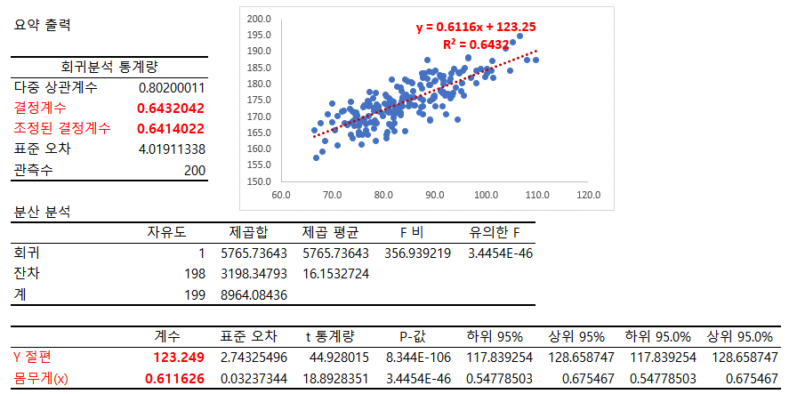
완성이미지
몸무게 | 키
109.7 | 187.6
73.6 | 174.7
96.5 | 188.2
99.8 | 182.2
93.6 | 177.5
69.0 | 170.8
83.4 | 174.7
76.2 | 173.6
79.8 | 170.2
70.9 | 161.2
84.6 | 180.8
97.0 | 182.0
75.8 | 164.5
85.9 | 176.0
84.6 | 175.9
78.1 | 171.8
88.9 | 183.9
78.4 | 162.5
84.4 | 176.9
82.7 | 172.6
79.0 | 172.5
89.7 | 176.4
67.7 | 168.0
103.8 | 191.0
73.5 | 172.4
87.2 | 173.1
83.7 | 175.5
93.8 | 184.9
79.5 | 171.2
70.0 | 174.0
85.1 | 174.3
96.6 | 188.0
88.5 | 181.7
93.1 | 175.7
92.6 | 176.7
87.5 | 178.8
89.6 | 175.5
83.4 | 170.7
74.3 | 167.2
74.0 | 163.3
78.1 | 172.7
88.0 | 183.4
76.5 | 165.8
73.1 | 167.9
74.7 | 171.5
85.7 | 178.1
84.8 | 173.4
94.8 | 183.3
87.1 | 175.7
95.9 | 185.1
75.1 | 164.5
91.2 | 178.3
78.7 | 174.0
82.3 | 171.0
77.0 | 170.2
74.1 | 168.9
86.1 | 173.6
87.1 | 179.8
89.9 | 180.9
95.0 | 177.8
90.2 | 181.4
89.8 | 176.7
88.6 | 187.5
74.8 | 170.2
81.6 | 181.4
70.4 | 165.8
83.7 | 173.4
100.1 | 184.8
83.1 | 173.0
89.1 | 175.0
83.7 | 176.0
94.1 | 179.1
80.4 | 176.9
74.0 | 171.7
98.1 | 184.2
92.8 | 181.0
91.1 | 182.4
100.2 | 183.5
89.1 | 168.9
76.5 | 167.7
82.3 | 171.6
90.1 | 173.3
107.9 | 187.5
78.5 | 177.3
72.9 | 167.5
85.5 | 180.5
94.5 | 169.2
87.7 | 175.1
79.0 | 173.3
89.5 | 183.7
91.5 | 182.4
82.1 | 165.7
82.6 | 179.4
80.5 | 164.4
74.8 | 170.4
75.2 | 165.4
87.6 | 182.1
82.0 | 169.8
78.4 | 168.8
80.5 | 176.3
91.1 | 177.9
76.1 | 169.5
70.0 | 168.3
80.7 | 173.6
83.4 | 178.0
81.3 | 174.6
71.9 | 171.6
75.5 | 168.3
78.0 | 175.7
79.1 | 171.7
85.2 | 176.0
91.4 | 173.2
93.0 | 181.9
81.1 | 175.8
74.4 | 170.8
101.3 | 187.2
92.1 | 176.6
85.9 | 173.5
80.8 | 172.1
101.3 | 182.1
75.8 | 161.6
81.9 | 174.6
74.6 | 170.1
68.0 | 159.3
87.5 | 183.5
91.6 | 180.1
81.6 | 171.7
89.1 | 179.8
85.1 | 176.0
77.9 | 168.3
87.0 | 171.4
75.2 | 167.1
84.2 | 181.5
80.9 | 173.9
68.5 | 162.5
95.2 | 180.3
79.0 | 173.1
81.6 | 173.7
76.1 | 173.0
83.0 | 173.1
76.9 | 174.9
78.7 | 168.0
82.1 | 168.2
83.2 | 171.3
93.4 | 176.5
83.4 | 179.1
91.6 | 181.2
98.0 | 180.3
72.3 | 168.2
95.4 | 184.3
81.0 | 171.4
66.6 | 166.0
88.9 | 179.9
77.2 | 177.6
77.0 | 164.4
90.0 | 176.0
81.6 | 174.8
66.8 | 157.3
80.3 | 174.2
84.1 | 165.7
80.5 | 163.4
77.0 | 174.6
90.1 | 184.1
92.2 | 170.8
87.6 | 170.8
80.8 | 165.4
73.8 | 168.3
72.3 | 172.0
78.1 | 166.4
91.6 | 177.5
77.3 | 173.9
93.2 | 183.4
77.0 | 173.2
90.9 | 182.8
81.0 | 167.8
76.2 | 169.3
80.6 | 171.7
87.7 | 173.3
73.7 | 164.6
83.2 | 171.4
82.1 | 173.2
95.6 | 176.7
75.1 | 168.7
89.0 | 169.1
91.6 | 182.7
77.3 | 173.4
91.6 | 177.7
87.7 | 182.5
81.6 | 167.0
71.0 | 170.3
106.6 | 194.8
104.6 | 184.3
92.5 | 177.1
99.0 | 184.9
101.0 | 184.2
94.6 | 183.6
82.0 | 170.8
105.2 | 192.9
77.4 | 168.4
85.4 | 180.7

추세선과회귀식연습
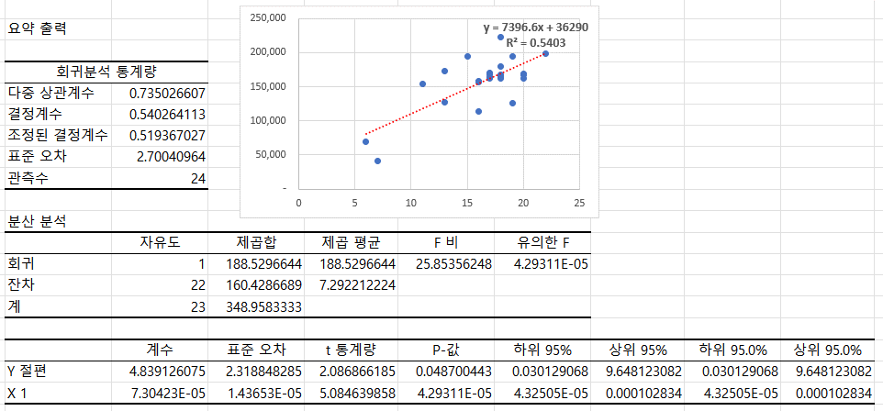
완성이미지
이벤트횟수 |  |  | (단위 : 만원)
구분 | 월 | 이벤트횟수 | 매출
전년 | 1월 | 7 | 40,922
 | 2월 | 6 | 69,606
 | 3월 | 20 | 168,372
 | 4월 | 22 | 198,736
 | 5월 | 18 | 222,976
 | 6월 | 17 | 161,785
 | 7월 | 18 | 168,067
 | 8월 | 19 | 193,857
 | 9월 | 17 | 167,839
 | 10월 | 13 | 126,606
 | 11월 | 16 | 156,229
 | 12월 | 18 | 161,608
금년 | 1월 | 16 | 113,529
 | 2월 | 16 | 157,558
 | 3월 | 18 | 164,491
 | 4월 | 19 | 126,380
 | 5월 | 11 | 153,773
 | 6월 | 20 | 167,022
 | 7월 | 17 | 169,899
 | 8월 | 17 | 163,910
 | 9월 | 20 | 162,574
 | 10월 | 13 | 172,346
 | 11월 | 18 | 180,325
 | 12월 | 15 | 194,630

